FORMATO GQ-016
PROPUESTA DE MEJORA | PROPUESTA DE MEJORA O INNOVACIÓN |  |  |  | REGISTRO
 |  |  |  |  | COPIA CONTROLADA
 |  |  |  |  | COD GQ-016-R | VERSION 0,5
 |  |  |  |  | FECHA 18-mar-21 | PAGINA 1 DE 1

Nombre de la propuesta: | DEPURACION DE CARGAS Y TAREAS DEL CARGO ASISTENTE ADMINISTRATIVA-DOCUMENTADORA
Nombre de la persona o equipo que genera la PM: | LUCY MARIN

SITUACIÓN INICIAL |  |  | SITUACIÓN FINAL
Actualmente se conectan remotamente a un equipo físico que cada una tienen en la oficina mediante Anydesk, esto hace la que la conexión sea lenta e intermitente, la visualización de la pantalla es mas pequeña, las búsquedas de archivos que se encuentran en el servidor da varios saltos, por otra parte se esta ocupando un espacio físico en la oficina que se requiere para otras personas y los equipos allí utilizados solo están para conexión remota, en este momento la Asistente administrativa esta recibiendo demasiados correos que no son propios de su gestión, solo le llegan porque esta siendo copiada pero no deben estar recibiéndolos, se esta tomando un tiempo bastante extenso en la organización de dichos correos que puede invertir en otras tareas propias de su cargo, de 100 correos que recibe aproximadamente entre el 70% y el 80% no son de su gestión. |  |  | Quitar conexión remota por Anydesk y puestos de trabajo físicos de la oficina para que sean utilizados en otras áreas que lo requieran, realizar conexión mediante VPN al servidor de Medellín y configurar el Outlook en los portátiles de las colaboradoras Marianela Velasquez y Karol Hoyos, a fin de que mejore los tiempos de respuesta en su labores diarias. Disminuir la carga de correos que recibe la Asistente Administrativa Karol Hoyos, a un 50% aproximadamente, quitándola de la copia de correos como Uberall, Actividades finalizadas, Asignación de tareas a técnicos entre otros, esto disminuirá el tiempo que gasta la persona guardando los correos en cada carpeta, por otra parte se explicara como poner reglas y como organizar de una manera mas eficiente las carpetas y así mejorar visiblemente la configuración de todas las carpetas que maneja este cargo.

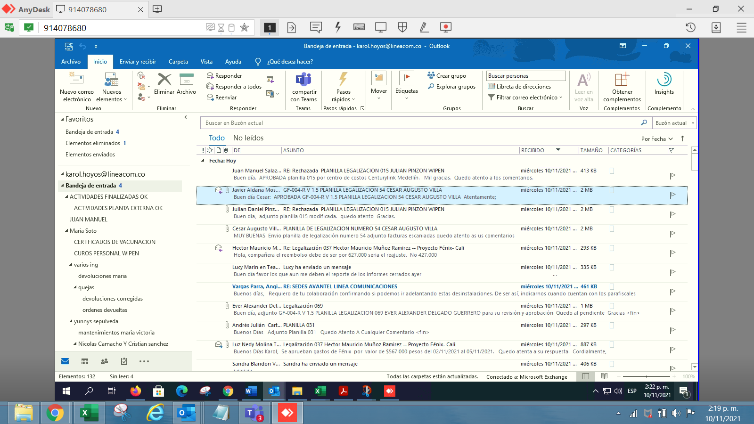
FOTO O DIBUJO INICIAL |  |  | FOTO O DIBUJO FINAL
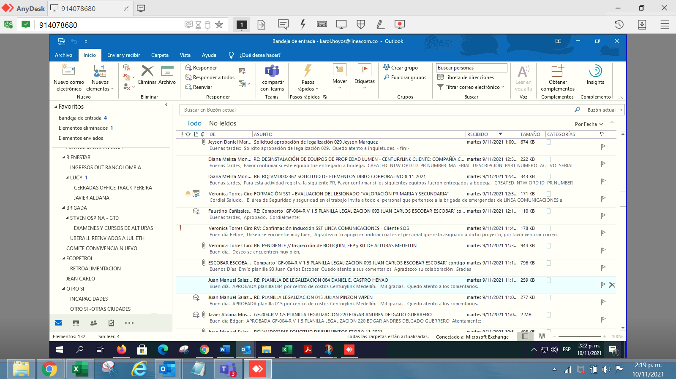 |  |  | 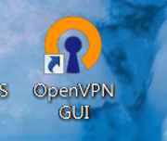

Objetivo: | Liberar recurso y espacio fisico en la oficina, disminuir carga laboral
Alcance: | Abarca a las asistentes y Doc que tengan conexión mediante Anydesk
Requerimientos: | Apoyo de TIC, Portatil, correo a las personas que no deben seguir copiando a la asistente de correos innecesarios, quitar la cola de los uberall

Elaborado por: Coordinadora Sistemas Integrados de Gestión Natalia Lopez Marin |  | Revisado por: Dirección de I+D Marlon Alberto Hernández Arboleda |  | Aprobado por: Director de procesos Walter Jimenez

